Planilha1
Documentação
Nome do caso de uso | Cadastrar Funcionária
Caso de uso geral
Ator Principal | Proprietária
Atores secundário
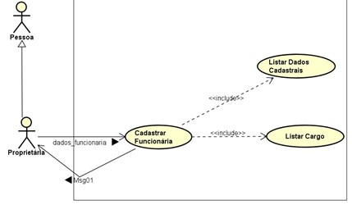
Resumo | Este Caso de Uso descreve as etapas percorridas pelo ator proprietária para poder cadastrar uma funcionária.
Pré-condições | A proprietária precisa estar logado no sistema.
Pós-condições
Fluxo Normal
Ações do Ator | Ações do Sistema
1. Deseja cadastrar funcionária no sistema.
 | 2. Solicita dados a serem cadastrados.
3. Proprietária informa dados.
4. Seleciona Cadastrar.
 | 5. Valida dados da funcionária.
 | 6. Cadastra dados da funcionária.
 | 7. Exibe Msg01(“Cadastro realizado com sucesso.”)
Fluxo Alternativo
 | 5.1 Caso dados da funcionária não forem validados. Exibe mensagem de erro, Msg04(“Dados inválidos”).
 | 5.2 Retorna ao item 3.
Restrições/Validações

